Sheet1
싸커넷 단 체 주 문 서 |  |  |  |  |  |  |  |  | 상담전화 : 070-7018-3014 FAX : 02)2231-2520 e-mail : hamburzac@naver.com
주문자 성명 |  | 김홍석 |  |  |  | 핸드폰번호 | 010-5381-0658
일반 전화번호 |  |  |  |  |  | 이메일 | hollman4813@naver.com
배송지 주소 |  | 경기도 안산시 단원구 신원로 133번길 10 동일팩키지㈜
상 품 명 |  | FRZ-6650 헤리티지 웰론롱코트 BLACK |  |  |  | 소매길이 | 긴 팔 | 반팔
 |  | 고급유니폼 |  | 실사풀마킹 | 기본풀마킹 | 팀명 위치 | 좌 측 | 우측 | 중앙
팀 명 |  | 없 음 |  |  |  |  | 소매우측 | 소매좌측
 |  |  |  |  |  | 스타킹색상 | 없음
엠블럼 위치 |  | 상 의 |  | 하의 | 없음 | 기타마킹
번호 위치 |  | 앞 | 등 | 바지 | 없음
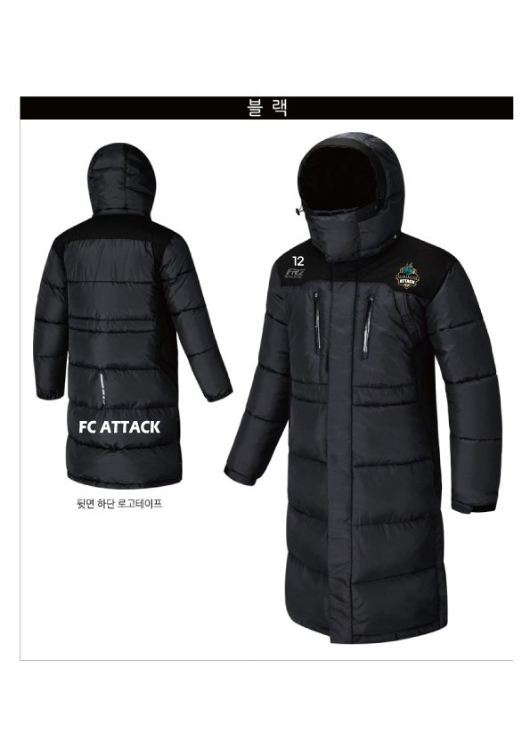
이 니 셜 |  | 영 문 | 한글 | 없음
아래와 같이 주문합니다.
NO | 이름 |  |  | 사이즈 | 사이즈 모를 경우 |  | 배번 | 이니셜 (대소문자, 띄어쓰기 구분) | 비고
 |  |  |  |  | 키 | 몸무게
1 | 양재광 |  |  | 95
2 | 신보규 |  |  | 95
3 | 한광민 |  |  | 95
4 | 인진환 |  |  | 95
5 | 장윤성 |  |  | 100
6 | 황광익 |  |  | 100
7 | 한석희 |  |  | 100
8 | 곽성용 |  |  | 100
9 | 윤하늘 |  |  | 100
10 | 남보원 |  |  | 100
11 | 김주환 |  |  | 100
12 | 한상혁 |  |  | 105
13 | 홍흥선 |  |  | 105
14 | 장준영 |  |  | 105
15
16
17
18
19
20
21
22
23

